Inicio
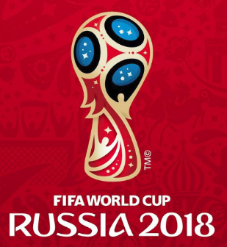
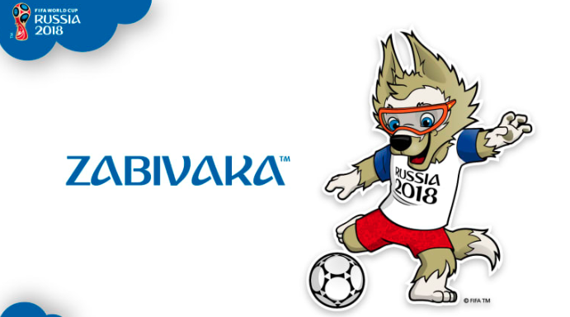
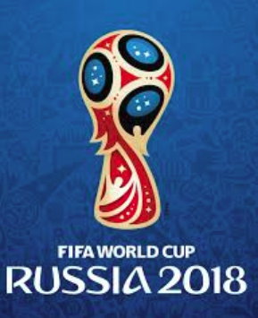



Seleccione su Pais:

Chile

GRUPO A
Fecha:
2018-06-12
Hora:
2018-06-12 12:40:25
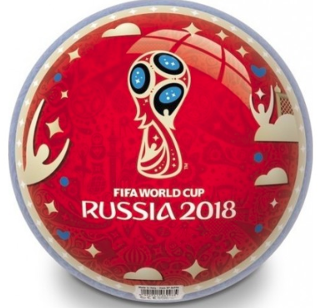

Grupo A

Dia | Hora | Estado | Partidos |  |  |  | Equipo | G | E | P | GF | GC | DG | Pts. | PJ
2018-06-14 | 11:00:00 | Proximamente.. | Rusia | 1 | Arabia Saudí | 1 | Uruguay | 3 | 0 | 0 | 7 | 1 | 6 | 9 | 3
2018-06-15 | 8:00:00 | Proximamente.. | Egipto | 0 | Uruguay | 1 | Egipto | 1 | 1 | 1 | 2 | 2 | 0 | 4 | 3
2018-06-19 | 14:00:00 | Proximamente.. | Rusia | 1 | Egipto | 1 | Rusia | 0 | 2 | 1 | 3 | 4 | -1 | 2 | 3
2018-06-20 | 11:00:00 | Proximamente.. | Uruguay | 4 | Arabia Saudí | 0 | Arabia Saudí | 0 | 1 | 2 | 1 | 6 | -5 | 1 | 3
2018-06-25 | 10:00:00 | Proximamente.. | Uruguay | 2 | Rusia | 1
2018-06-25 | 10:00:00 | Proximamente.. | Arabia Saudí | 0 | Egipto | 1 | Equipos Clasificados |  |  |  |  | 12:40:00
 |  |  |  |  |  |  | Uruguay |  |  |  |  | 12
 |  |  |  |  |  |  | Egipto |  |  |  |  | 40

